Planilha1
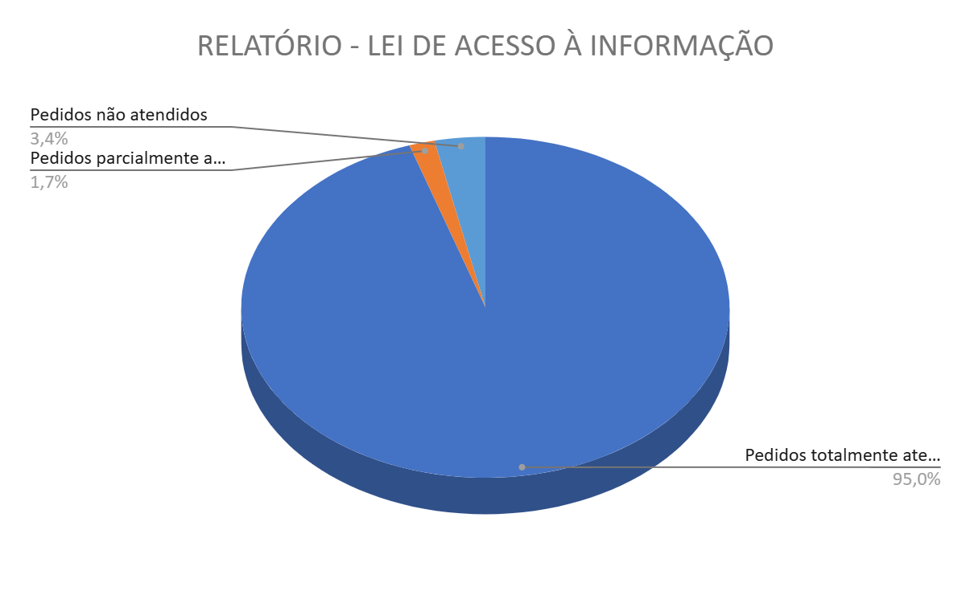
RELATÓRIO - LEI DE ACESSO À INFORMAÇÃO

MÊS: SETEMBRO/2025

Situação | Descrição da situação | Quantidade manifestações
Pedidos totalmente atendidos | São aqueles em que a informação foi integralmente franqueada ao requerente. | 113
Pedidos parcialmente atendidos | São aqueles em que a informação foi parcialmente franqueada ao requerente. | 2
Pedidos não respondidos pelo órgão | São aqueles em que a resposta não foi disponibilizada pelo órgão responsável até a publicação do relatório. | 0
Pedido negado | São aqueles em que o órgão nega motivadamente o acesso à informação. | 0
Pedidos não atendidos | São aqueles que versam sobre matéria da competência legal de outro órgão, que solicitam informação inexistente ou por serem solicitações duplicadas. | 4
 | Total pedidos recebidos/respondidos | 119

